Лист1
Город | 1 | 2 | 3 | 4 | 5
1 | INF | 22 | 32 | INF | 11 | 11
2 | 11 | INF | 26 | 57 | 73 | 11
3 | 13 | 33 | INF | 86 | 60 | 13
4 | 28 | 47 | 44 | INF | 33 | 28
5 | 82 | 77 | 52 | 24 | INF | 24

Город | 1 | 2 | 3 | 4 | 5
1 | INF | 11 | 21 | INF | 0 |  | H = | 87 | + | 26 | = | 113
2 | 0 | INF | 15 | 46 | 62
3 | 0 | 20 | INF | 73 | 47
4 | 0 | 19 | 16 | INF | 5
5 | 58 | 53 | 28 | 0 | INF
 | 0 | 11 | 15 | 0 | 0

Город | 1 | 2 | 3 | 4 | 5
1 | INF | 0(8) | 6 | INF | 0(5)
2 | 0(0) | INF | 0(1) | 46 | 62
3 | 0(9) | 9 | INF | 73 | 47
4 | 0(1) | 8 | 1 | INF | 5
5 | 58 | 42 | 13 | 0(59) | INF

не включаем 5-4 |  |  |  |  |  |  |  |  |  | включаем 5-4

Город | 1 | 2 | 3 | 4 | 5 |  |  |  |  | Город | 1 | 2 | 3 | 4 | 5
1 | INF | 0 | 6 | INF | 0 | 0 |  |  |  | 1 | INF | 0 | 6 | INF | 0
2 | 0 | INF | 0 | 46 | 62 | 0 |  |  |  | 2 | 0 | INF | 0 | 46 | 62 |  | Исключаем 4-5
3 | 0 | 9 | INF | 73 | 47 | 0 |  |  |  | 3 | 0 | 9 | INF | 73 | 47
4 | 0 | 8 | 1 | INF | 5 | 0 |  |  |  | 4 | 0 | 8 | 1 | INF | INF
5 | 58 | 42 | 13 | INF | INF | 13 |  |  |  | 5 | 58 | 42 | 13 | 0 | INF
 | 0 | 0 | 0 | 46 | 0 | 59

 |  |  |  |  |  |  |  |  |  | Город | 1 | 2 | 3 | 5
 |  |  |  |  |  |  |  |  |  | 1 | INF | 0 | 6 | 0 | 0
 |  |  |  |  |  |  |  |  |  | 2 | 0 | INF | 0 | 62 | 0
 |  |  |  |  |  |  |  |  |  | 3 | 0 | 9 | INF | 47 | 0
 |  |  |  |  |  |  |  |  |  | 4 | 0 | 8 | 1 | INF | 0
 |  |  |  |  |  |  |  |  |  |  | 0 | 0 | 0 | 0 | 0

H(5*,4*) = H + ∑di+ ∑dj= |  |  | 113 | + | 59 | = | 172 |  |  | H(5,4) = H + ∑di+ ∑dj= |  |  | 113 | + | 0 | = | 113

 |  |  |  | Т.к. H(5, 4) < H(5*,4*) (113<172), то отрезок 5-4 включаем

Город | 1 | 2 | 3 | 5
1 | INF | 0(8) | 6 | 0(47)
2 | 0(0) | INF | 0(1) | 62
3 | 0(9) | 9 | INF | 47
4 | 0(1) | 8 | 1 | INF

не включаем 1-5 |  |  |  |  |  |  |  |  |  | включаем 1-5

Город | 1 | 2 | 3 | 5 |  |  |  |  |  | Город | 1 | 2 | 3 | 5
1 | INF | 0 | 6 | INF | 0 |  |  |  |  | 1 | INF | 0 | 6 | 0
2 | 0 | INF | 0 | 62 | 0 |  |  |  |  | 2 | 0 | INF | 0 | 62
3 | 0 | 9 | INF | 47 | 0 |  |  |  |  | 3 | 0 | 9 | INF | 47
4 | 0 | 8 | 1 | INF | 0 |  |  |  |  | 4 | 0 | 8 | 1 | INF
 | 0 | 0 | 0 | 47 | 47
 |  |  |  |  |  |  |  |  |  | Город | 1 | 2 | 3
 |  |  |  |  |  |  |  |  |  | 2 | 0 | INF | 0 | 0
 |  |  |  |  |  |  |  |  |  | 3 | 0 | 9 | INF | 0
 |  |  |  |  |  |  |  |  |  | 4 | 0 | 8 | 1 | 0
 |  |  |  |  |  |  |  |  |  |  | 0 | 8 | 0 | 8

H(1*,5*) = H + ∑di+ ∑dj= |  |  | 113 | + | 47 | = | 160 |  |  | H(1,5) = H + ∑di+ ∑dj= |  |  | 113 | + | 8 | = | 121

 |  |  |  | Т.к. H(5, 4) < H(5*,4*) (121<160), то отрезок 1-5 включаем

Город | 1 | 2 | 3
2 | 0(0) | INF | 0(1)
3 | 0(9) | 9 | INF
4 | 0(1) | 8 | 1

не включаем 3-1 |  |  |  |  |  |  |  |  |  | включаем 3-1

Город | 1 | 2 | 3 |  |  |  |  |  |  | Город | 1 | 2 | 3
2 | 0 | INF | 0 | 0 |  |  |  |  |  | 2 | 0 | INF | 0
3 | INF | 9 | INF | 9 |  |  |  |  |  | 3 | 0 | 9 | INF
4 | 0 | 8 | 1 | 0 |  |  |  |  |  | 4 | 0 | 8 | 1
 | 0 | 8 | 0 | 17
 |  |  |  |  |  |  |  |  |  | Город | 2 | 3
 |  |  |  |  |  |  |  |  |  | 2 | INF | 0 | 0
 |  |  |  |  |  |  |  |  |  | 4 | 8 | 1 | 1
 |  |  |  |  |  |  |  |  |  |  | 8 | 0 | 9
H(3*,1*) = H + ∑di+ ∑dj= |  |  | 113 | + | 17 | = | 130 |  | H(3,1) = H + ∑di+ ∑dj= |  |  | 113 | + | 9 | = | 122

 |  |  |  | Т.к. H(,1) < H(3*,1*) (122<130), то отрезок 3-1 включаем
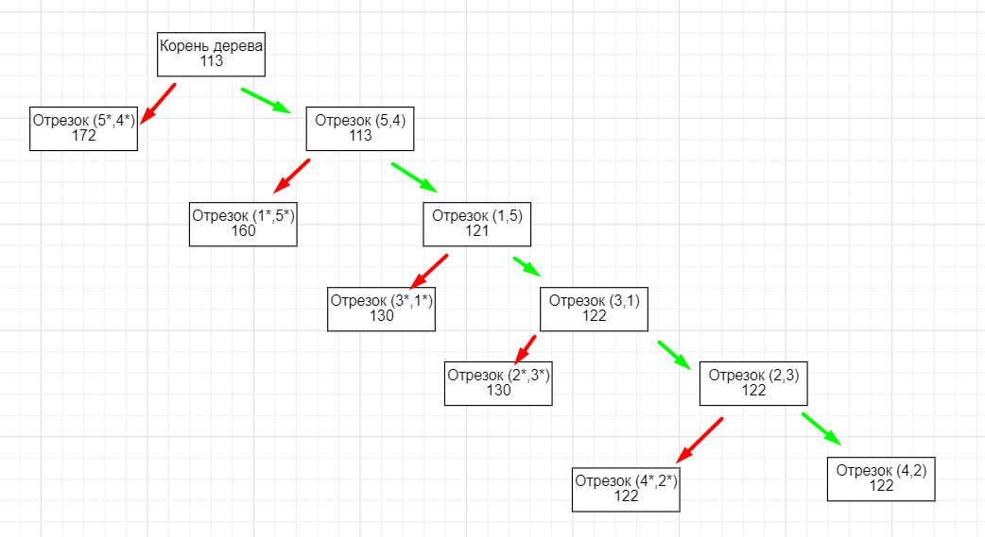
Город | 2 | 3
2 | INF | 0
4 | 8 | 1

Включаем 2-3 и 4-2

Отрезки | Длина
2->3 | 26
4->2 | 47
3->1 | 13
1->5 | 11
5->4 | 24
 | 121

